板材选购
名称 | 优点 | 缺点 | 用途 | 描述 | 价格 | 环保等级 | 图片
实木颗粒板 | ①握钉力较好 ②强度高，稳定性较强， | 实木颗粒板不够平整，做弧度等造型比较难。 | 现在歪果仁们做衣柜大多还是用的实木颗粒板。 | 实木颗粒板是把原木打成碎渣后经高温高压加工而成的，中间是木质木片，两边为组织细密的木片经压制成板，可以说实木颗粒板是把原来木材的物理性能都改变了。 |  |  | 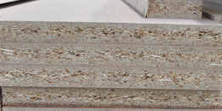
欧松板 | ①欧松板硬度大，稳定性很高，不易变形。 ②且握钉力强，有一定的阻燃性。 ③欧松板用的胶是异氰酸酯胶，也是我们常说的MDI环保胶。 ④整体来说都欧松板性价比很高，价格优惠物理性能又好！ |  |  | 欧松板原名OSB定向结构板，欧松板原料主要是以实木树种为原材料，传说中的零甲醛释放板材是也！ |  |  | 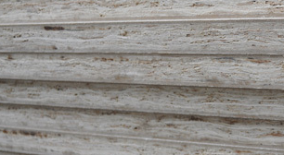
多层实木板 | 结构稳定性好，不易变形。 | ①价格相对较高 ②且多层实木板环保性一般只能达到国标E1，如果对环保系数要求很高的童鞋对于多层实木板就要慎重考虑了哈！但是橱柜水槽下的板子是多用多层实木板的。 |  | 多层实木板就是一层一层木板压上去的，用胶水粘在一起就是多层的了！多层实木板是层数越少越好 |  |  | 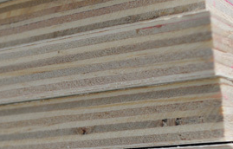
指接实木板 | 指接实木板是最接近原木的，环保系数最高，物理性能好，比起原木价格要低很多，且稳定性好。 |  |  | 指接实木板像是由一块一块的木头粘在一起一样。
禾香板 | ①平整光滑，结构均匀对称，板面坚实。 ②尺寸稳定性好，环保。 ③阻燃和耐候性好，防水性能好。 | 价格相对较高 |  | 禾香板其实也是实木颗粒板的一种哦！是以农作物秸秆碎料为主原料，加上MDI胶及功能添加剂经高温高压制作而成，和欧松板一样也是大名鼎鼎的零甲醛释放板材！ |  |  | 